Error
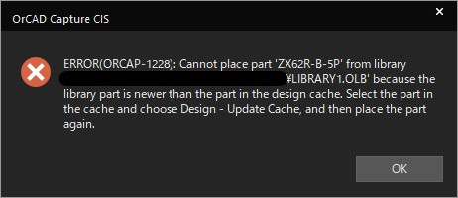
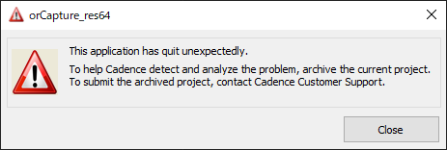

This application has quit unexpectedly.

To help Cadence detect and anlyze the problem, archive the current project.
To submit the archived project, contact Cadence Customer Support.

このアプリケーションは予期せず終了しました。
ケイデンスが問題を検出して分析できるように、現在のプロジェクトをアーカイブします。
アーカイブされたプロジェクトを提出するには、ケイデンスカスタマーサポートに連絡してください。

